道路幅員図
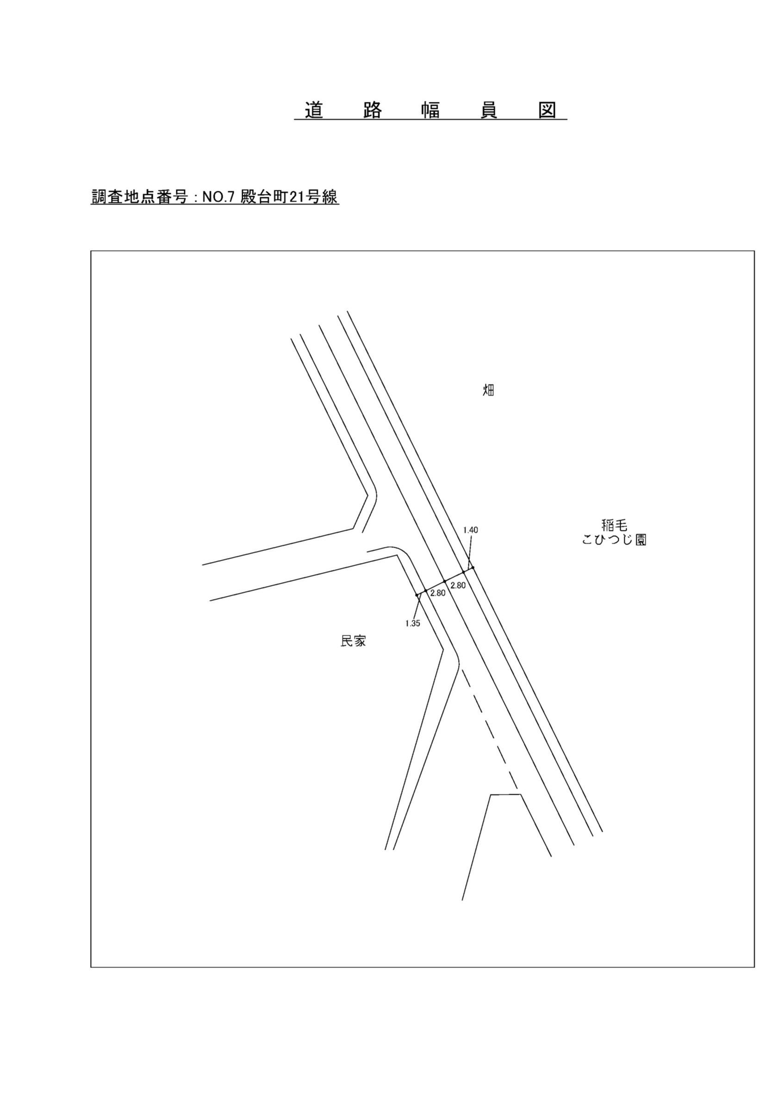

交通流動図
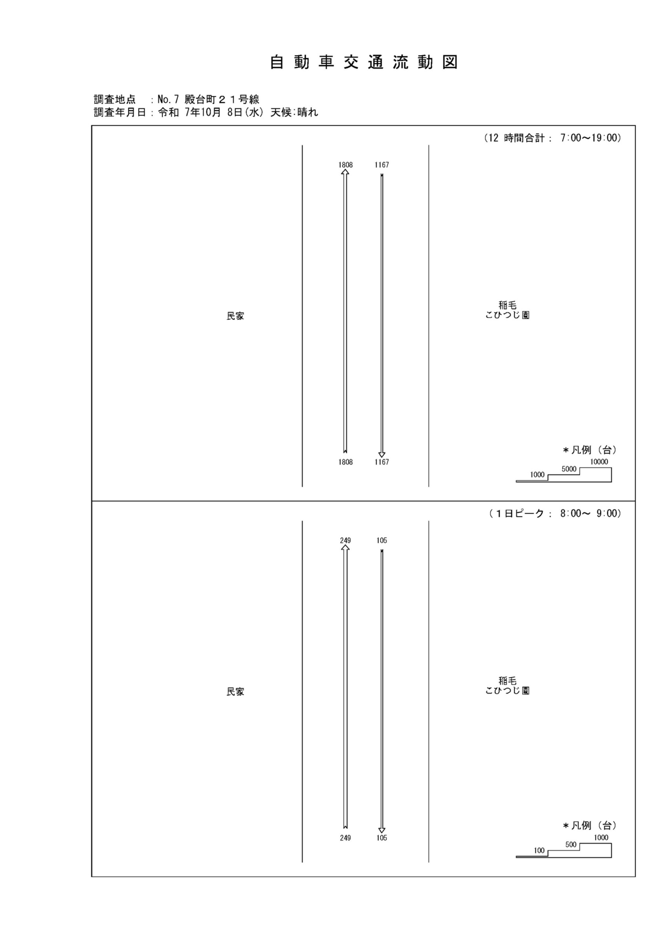

自動車変動図(1)
自 動 車 交 通 量 時 間 変 動 図 |  |  |  |  |  |  |  |  |  |  |  |  |  | 7 | 1008100
調査地点：№ 7 殿台町２１号線 |  |  |  |  |  |  |  |  |  |  |  |  |  |  | 方 向(1) |  |  | 方 向(2) |  |  | 合計 ( 1+ 2)
 |  |  |  |  |  |  |  |  |  |  |  |  |  | 7 | 218 | 9 | 4.1 | 95 | 3 | 3.2 | 313 | 12 | 3.8
調査年月日：令和 7年10月 8日(水) 天候:晴れ |  |  |  |  |  |  |  |  |  |  |  |  |  | 8 | 249 | 22 | 8.8 | 105 | 4 | 3.8 | 354 | 26 | 7.3
 |  |  |  |  |  |  |  |  |  |  |  |  |  | 9 | 154 | 19 | 12.3 | 79 | 5 | 6.3 | 233 | 24 | 10.3
 |  |  |  |  |  |  |  |  |  |  |  |  |  | 10 | 130 | 18 | 13.8 | 82 | 4 | 4.9 | 212 | 22 | 10.4
 |  |  |  |  |  |  |  |  |  |  |  |  |  | 11 | 131 | 6 | 4.6 | 86 | 3 | 3.5 | 217 | 9 | 4.1
 |  |  |  |  |  |  |  |  |  |  |  |  |  | 12 | 116 | 5 | 4.3 | 75 | 2 | 2.7 | 191 | 7 | 3.7
 |  |  |  |  |  |  |  |  |  |  |  |  |  | 13 | 117 | 5 | 4.3 | 87 | 1 | 1.1 | 204 | 6 | 2.9
 |  |  |  |  |  |  |  |  |  |  |  |  |  | 14 | 126 | 8 | 6.3 | 76 | 1 | 1.3 | 202 | 9 | 4.5
 |  |  |  |  |  |  |  |  |  |  |  |  |  | 15 | 120 | 3 | 2.5 | 69 | 1 | 1.4 | 189 | 4 | 2.1
 |  |  |  |  |  |  |  |  |  |  |  |  |  | 16 | 135 | 3 | 2.2 | 118 | 3 | 2.5 | 253 | 6 | 2.4
凡 例 |  |  |  |  |  |  |  |  |  |  |  |  |  | 17 | 148 | 6 | 4.1 | 130 | 1 | 0.8 | 278 | 7 | 2.5
 | 小型車 |  |  |  |  |  |  |  |  |  |  |  |  | 18 | 164 | 2 | 1.2 | 165 | 2 | 1.2 | 329 | 4 | 1.2
 | 大型車
 | 大型車混入率

方 向(1)

時間帯 | 7 | 8 | 9 | 10 | 11 | 12 | 13 | 14 | 15 | 16 | 17 | 18 | 計
全車合計 | 218 | 249 | 154 | 130 | 131 | 116 | 117 | 126 | 120 | 135 | 148 | 164 | 1808
小型車 | 209 | 227 | 135 | 112 | 125 | 111 | 112 | 118 | 117 | 132 | 142 | 162 | 1702
大型車 | 9 | 22 | 19 | 18 | 6 | 5 | 5 | 8 | 3 | 3 | 6 | 2 | 106
大型車混入率 | 4.1 | 8.8 | 12.3 | 13.8 | 4.6 | 4.3 | 4.3 | 6.3 | 2.5 | 2.2 | 4.1 | 1.2 | 5.9

方 向(2)

時間帯 | 7 | 8 | 9 | 10 | 11 | 12 | 13 | 14 | 15 | 16 | 17 | 18 | 計
全車合計 | 95 | 105 | 79 | 82 | 86 | 75 | 87 | 76 | 69 | 118 | 130 | 165 | 1167
小型車 | 92 | 101 | 74 | 78 | 83 | 73 | 86 | 75 | 68 | 115 | 129 | 163 | 1137
大型車 | 3 | 4 | 5 | 4 | 3 | 2 | 1 | 1 | 1 | 3 | 1 | 2 | 30
大型車混入率 | 3.2 | 3.8 | 6.3 | 4.9 | 3.5 | 2.7 | 1.1 | 1.3 | 1.4 | 2.5 | 0.8 | 1.2 | 2.6

合計 ( 1+ 2)

時間帯 | 7 | 8 | 9 | 10 | 11 | 12 | 13 | 14 | 15 | 16 | 17 | 18 | 計
全車合計 | 313 | 354 | 233 | 212 | 217 | 191 | 204 | 202 | 189 | 253 | 278 | 329 | 2975
小型車 | 301 | 328 | 209 | 190 | 208 | 184 | 198 | 193 | 185 | 247 | 271 | 325 | 2839
大型車 | 12 | 26 | 24 | 22 | 9 | 7 | 6 | 9 | 4 | 6 | 7 | 4 | 136
大型車混入率 | 3.8 | 7.3 | 10.3 | 10.4 | 4.1 | 3.7 | 2.9 | 4.5 | 2.1 | 2.4 | 2.5 | 1.2 | 4.6

自転車流動図
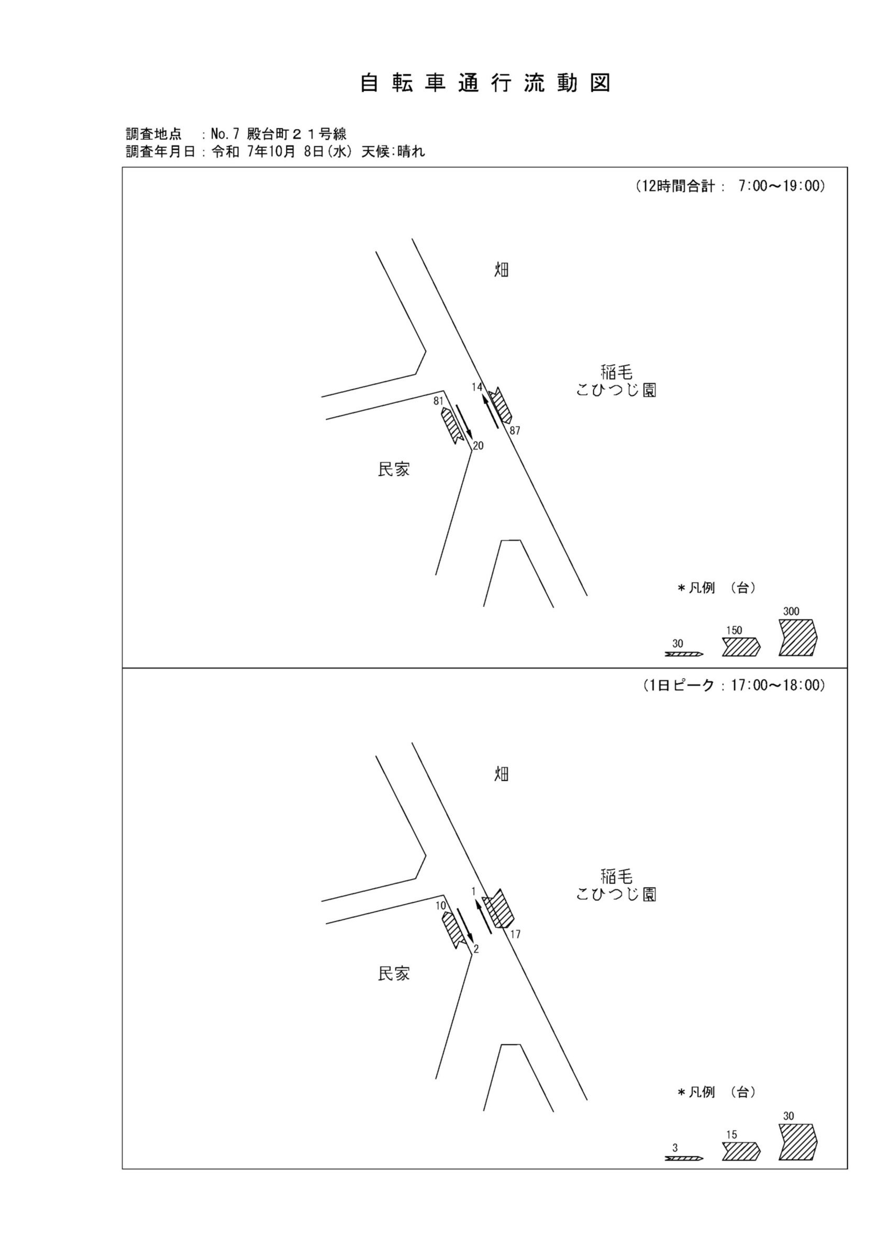

自転車変動図(1)
自 転 車 交 通 量 時 間 変 動 図 |  |  |  |  |  |  |  |  |  |  |  |  |  | 7 | 1008100
調査地点：№ 7 殿台町２１号線 |  |  |  |  |  |  |  |  |  |  |  |  |  |  | 方 向(ｱ) | 方 向(ｲ) | 合計 ( ｱ+ ｲ)
 |  |  |  |  |  |  |  |  |  |  |  |  |  | 7 | 9 | 1 | 10
調査年月日：令和 7年10月 8日(水) 天候:晴れ |  |  |  |  |  |  |  |  |  |  |  |  |  | 8 | 7 | 3 | 10
 |  |  |  |  |  |  |  |  |  |  |  |  |  | 9 | 9 | 1 | 10
 |  |  |  |  |  |  |  |  |  |  |  |  |  | 10 | 11 | 1 | 12
 |  |  |  |  |  |  |  |  |  |  |  |  |  | 11 | 5 | 0 | 5
 |  |  |  |  |  |  |  |  |  |  |  |  |  | 12 | 3 | 3 | 6
 |  |  |  |  |  |  |  |  |  |  |  |  |  | 13 | 6 | 2 | 8
 |  |  |  |  |  |  |  |  |  |  |  |  |  | 14 | 2 | 0 | 2
 |  |  |  |  |  |  |  |  |  |  |  |  |  | 15 | 3 | 3 | 6
 |  |  |  |  |  |  |  |  |  |  |  |  |  | 16 | 6 | 1 | 7
凡 例 |  |  |  |  |  |  |  |  |  |  |  |  |  | 17 | 10 | 2 | 12
 | 自転車 |  |  |  |  |  |  |  |  |  |  |  |  | 18 | 10 | 3 | 13

方 向(ｱ)
7 | 9
8 | 7
9 | 9
10 | 11
11 | 5
12 | 3
13 | 6
14 | 2
15 | 3
16 | 6
17 | 10
18 | 10

時間帯 | 7 | 8 | 9 | 10 | 11 | 12 | 13 | 14 | 15 | 16 | 17 | 18 | 計
自転車 | 9 | 7 | 9 | 11 | 5 | 3 | 6 | 2 | 3 | 6 | 10 | 10 | 81

方 向(ｲ)
7 | 1
8 | 3
9 | 1
10 | 1
11 | 0
12 | 3
13 | 2
14 | 0
15 | 3
16 | 1
17 | 2
18 | 3

時間帯 | 7 | 8 | 9 | 10 | 11 | 12 | 13 | 14 | 15 | 16 | 17 | 18 | 計
自転車 | 1 | 3 | 1 | 1 | 0 | 3 | 2 | 0 | 3 | 1 | 2 | 3 | 20

合計 ( ｱ+ ｲ)
7 | 10
8 | 10
9 | 10
10 | 12
11 | 5
12 | 6
13 | 8
14 | 2
15 | 6
16 | 7
17 | 12
18 | 13

時間帯 | 7 | 8 | 9 | 10 | 11 | 12 | 13 | 14 | 15 | 16 | 17 | 18 | 計
自転車 | 10 | 10 | 10 | 12 | 5 | 6 | 8 | 2 | 6 | 7 | 12 | 13 | 101

自転車変動図(2)
自 転 車 交 通 量 時 間 変 動 図 |  |  |  |  |  |  |  |  |  |  |  |  |  | 7 | 1008100
調査地点：№ 7 殿台町２１号線 |  |  |  |  |  |  |  |  |  |  |  |  |  |  | 方 向(ｳ) | 方 向(ｴ) | 合計 ( ｳ+ ｴ)
 |  |  |  |  |  |  |  |  |  |  |  |  |  | 7 | 4 | 7 | 11
調査年月日：令和 7年10月 8日(水) 天候:晴れ |  |  |  |  |  |  |  |  |  |  |  |  |  | 8 | 2 | 16 | 18
 |  |  |  |  |  |  |  |  |  |  |  |  |  | 9 | 1 | 8 | 9
 |  |  |  |  |  |  |  |  |  |  |  |  |  | 10 | 2 | 1 | 3
 |  |  |  |  |  |  |  |  |  |  |  |  |  | 11 | 0 | 11 | 11
 |  |  |  |  |  |  |  |  |  |  |  |  |  | 12 | 1 | 1 | 2
 |  |  |  |  |  |  |  |  |  |  |  |  |  | 13 | 0 | 6 | 6
 |  |  |  |  |  |  |  |  |  |  |  |  |  | 14 | 0 | 2 | 2
 |  |  |  |  |  |  |  |  |  |  |  |  |  | 15 | 0 | 2 | 2
 |  |  |  |  |  |  |  |  |  |  |  |  |  | 16 | 0 | 9 | 9
凡 例 |  |  |  |  |  |  |  |  |  |  |  |  |  | 17 | 1 | 17 | 18
 | 自転車 |  |  |  |  |  |  |  |  |  |  |  |  | 18 | 3 | 7 | 10

方 向(ｳ)
7 | 4
8 | 2
9 | 1
10 | 2
11 | 0
12 | 1
13 | 0
14 | 0
15 | 0
16 | 0
17 | 1
18 | 3

時間帯 | 7 | 8 | 9 | 10 | 11 | 12 | 13 | 14 | 15 | 16 | 17 | 18 | 計
自転車 | 4 | 2 | 1 | 2 | 0 | 1 | 0 | 0 | 0 | 0 | 1 | 3 | 14

方 向(ｴ)
7 | 7
8 | 16
9 | 8
10 | 1
11 | 11
12 | 1
13 | 6
14 | 2
15 | 2
16 | 9
17 | 17
18 | 7

時間帯 | 7 | 8 | 9 | 10 | 11 | 12 | 13 | 14 | 15 | 16 | 17 | 18 | 計
自転車 | 7 | 16 | 8 | 1 | 11 | 1 | 6 | 2 | 2 | 9 | 17 | 7 | 87

合計 ( ｳ+ ｴ)
7 | 11
8 | 18
9 | 9
10 | 3
11 | 11
12 | 2
13 | 6
14 | 2
15 | 2
16 | 9
17 | 18
18 | 10

時間帯 | 7 | 8 | 9 | 10 | 11 | 12 | 13 | 14 | 15 | 16 | 17 | 18 | 計
自転車 | 11 | 18 | 9 | 3 | 11 | 2 | 6 | 2 | 2 | 9 | 18 | 10 | 101

